Sheet1
NR. | PRODUCT NAME | PRODUCT PHOTO | PRODUCT SPECIFICATION | EAN | Qty available | Retail | Line RRP | Box1/pcs | Box2/pcs | Pallet/pcs
4 | Automobilinis atsuktuvų rinkinys Goodyear 6 in 1 GY17025 | 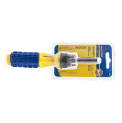 | Automobilinis atsuktuvas GOODYEAR su įvairiais keičiamais antgaliais pravers įvairiose situacijose. Rinkinyje surasite šešis skirtingus antgalius, sudėtus patogioje dėtuvėje prie atsuktuvo. Galvutės: SL4, SL6, PH1, PH2, t15, t20. | 3875000810969 | 422 | € 3.99 | € 1,683.78 | 12 | 48 | 2304
5 | Automobilinis atsuktuvų rinkinys Goodyear 6 in 1 GY901061 | 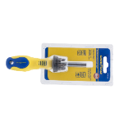 | Automobilinis atsuktuvas GOODYEAR su įvairiais keičiamais antgaliais pravers įvairiose situacijose. Rinkinyje surasite šešis skirtingus antgalius, sudėtus patogioje dėtuvėje prie atsuktuvo. Galvutės: SL3, SL4, SL5, PH0, PH1, PH2. | 3875000810976 | 475 | € 4.49 | € 2,132.75 | 12 | 48 | 1728
6 | Automobilinis terkšlinis atsuktuvų ir galvučių rinkinys Goodyear 15vnt., GY17019 | 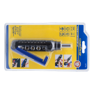 | Šis terkšlinio atsuktuvo ir galvučių rinkinys GOODYEAR pravers įvairiose situacijose. Rinkinyje surasite 15 skirtingų galvučių ir antgalių, sudėtų patogioje dėtuvėje. Rinkinį sudaro: 1vnt. veržlinis atsuktuvas; 8vnt. antgalių 3mm, 5mm, 6mm, PH0, PH1, PH2, T10, T15; 1vnt adapteris 25mm, 5vnt. galvučių: 6, 7, 8, 9, 10mm. | 3875000810952 | 647 | € 11.99 | € 7,757.53 | 6 | 24 | 864
8 | Akumuliatoriaus pakrovėjas GOODYEAR GY-BC-1544 | 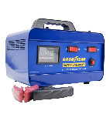 | Akumuliatoriaus pakrovėjas ir paleidėjas GOODYEAR padės palaikyti tinkamą Jūsų transporto priemonės akumuliatoriaus įkrovimo lygį. Kompaktiškas ir stilingas pakrovėjas itin pravers netikėtose situacijose. Šio GOODYEAR akumuliatoriaus pakrovėjo sąvybės: 6V/12V akumuliatorų pakrovėjas DC 12V 4Amp pakrovimas Įtampa: AC220V 50Hz Akumuliatorių tipai: 6V/12V Lead-Acid akumuliatoriai Greitas krovimas: DC12V 4.2A / DC6V 5A Lėtas krovimas: DC12V 0.7A / DC6V 0.57A Paleidimo srovė: 20AMP | 3875000810495 | 49 | € 79.00 | € 3,871.00 | 6 |  | 144
10 | Automobilių kilimėlių rinkinys GY-CM-421-RC |  | GOODYEAR universalūs, guminiai automobiliniai kilimėliai. Komplekte - 4 dalys: du priekiniai ir du galiniai. Specialus sprendimas - galima apkirpti, kad tiktų bet kuriam automobiliui. Pagaminti iš aukščiausios kokybės automobilinės guminės dangos, kuri atspari trinčiai, purvui, sniegui bei vandeniui. Kilimėliai pažymėti gamintojo GOODYEAR logotipu. Kilimėlių išmatavimai: priekiniai 71x48 cm, galiniai 48x 48 cm. Spalva - juoda. | 3875000810167 | 150 | € 29.00 | € 4,350.00 | 4 |  | 104
12 | Automobili¯ stikl¯ valytuvai GY-VB-8108 350 mm 14" | 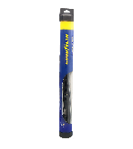 | GOODYEAR berėmiai valytuvai pasirūpins Jūsų automobilio langų švara. Pagal inovatyvią technologiją sukurti GOODYEAR valytuvai efektyviai nuvalys nešvarumus bei bus patikimi Jūsų kelionės palydovai. GOODYEAR berėmiai valytuvai tinka visiems automobiliams – kiekvienoje pakuotėje pridedami įvairūs adapteriai, kurių pagalba uždėsite valytuvą bet kuriai transporto priemonei. Valytuvai pagaminti iš aukštos kokybės A klasės gumos. Platus dydžių pasirinkimas. Pakuotėje yra vienas valytuvas su įvairiais adapteriais. Prieš naudojimą nuo šluotelės nepamirškite nuimti plastmasinės apsaugos. | 3875000810273 | 112 | € 8.99 | € 1,006.88 | 50 |  | 1000
13 | Automobili¯ stikl¯ valytuvai GY-VB-8108 380 mm 15" |  |  | 3875000810280 | 1467 | € 8.99 | € 13,188.33 | 50 |  | 1000
14 | Automobili¯ stikl¯ valytuvai GY-VB-8108 400 mm 16" |  |  | 3875000810297 | 494 | € 8.99 | € 4,441.06 | 50 |  | 1000
15 | Automobili¯ stikl¯ valytuvai GY-VB-8108 450 mm 18" |  |  | 3875000810310 | 405 | € 9.49 | € 3,843.45 | 50 |  | 1000
16 | Automobili¯ stikl¯ valytuvai GY-VB-8108 500 mm 20" |  |  | 3875000810334 | 264 | € 9.49 | € 2,505.36 | 50 |  | 750
17 | Automobili¯ stikl¯ valytuvai GY-VB-8108 580 mm 23" |  |  | 3875000810365 | 880 | € 9.99 | € 8,791.20 | 50 |  | 750
18 | Automobili¯ stikl¯ valytuvai GY-VB-8108 650 mm 26" |  |  | 3875000810389 | 278 | € 9.99 | € 2,777.22 | 50 |  | 750
19 | Automobili¯ stikl¯ valytuvai GY-VB-8108 700 mm 28" |  |  | 3875000810396 | 886 | € 10.99 | € 9,737.14 | 50 |  | 750
21 | Užvedimo laidai GY-BC-100, 200Amp | 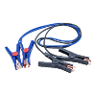 | GOODYEAR 200 Amp aukščiausios kokybės užvedimo laidai, ilgis 2 metrai Specifikacija: 0.30x 226gijos xO.D.8mm. | 3875000810099 | 274 | € 19.00 | € 5,206.00 | 10 |  | 300
23 | Uždangalas nuo saulės GY-SWSS-115-D | 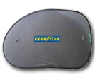 | GOODYEAR šoniniai langų uždangalai nuo saulės su GOODYEAR logotipu. Aukščiausia kokybė apsaugai nuo saulės. Uždangalų išmatavimai :65 x 38cm. Komplektas 2 vienetai. | 3875000810181 | 695 | € 3.99 | € 2,773.05 | 100 |  | 1600
24 | Uždangalas nuo saulės GY-WSS-109-SB 3875000810174 |  | GOODYEAR lango uždangalas nuo saulės ir apšalimo su GOODYEAR logotipu. Aukščiausia kokybė apsaugai. Uždangalo išmatavimai :130 x 60cm | 3875000810174 | 761 | € 7.99 | € 6,080.39 | 50 |  | 600
25 | Automobilių vairo apvalkalas GOODYEAR SWC-128 -Gray Steering wheel cover | 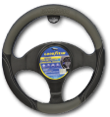 | GOODYEAR vairo užvalkalas. Išskirtinis dizainas, kokybiškai pasiūtas, puikiai derantis jūsų automobiliui. Su GOODYEAR logotipu. Išmatavimai: 38x 8,2 cm | 3875000810204 | 102 | € 9.99 | € 1,018.98 | 25 |  | 750
26 | Vairo užvalkalas GOODYEAR GY-SWC-100-PU-CZ | 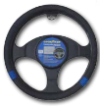 | GOODYEAR vairo užvalkalas. Išskirtinis dizainas, kokybiškai pasiūtas, puikiai derantis jūsų automobiliui. Su GOODYEAR logotipu. Išmatavimai: 38x 7,5 cm | 3875000810563 | 558 | € 7.49 | € 4,179.42 | 25 |  | 750
27 | Mikropluošto šluostė, GY-CA102 40x60 cm |  | GOODYEAR Aukštos kokybės mikropluoštas labai gerai pakelia nuo paviršiaus ir sugeria dulkes, purvą ir riebalus su 14.000 mikropluošto plaušelių. • Sugeria aštuonis kartus didesnį nei savo svorį, vandens • Tinka valyti pūkus, įvairius nešvarumu ruožus • Nebraižo paviršiaus • Itin kokybiška ir patvari šluostė | 3875000810006 | 1731 | € 5.19 | € 8,983.89 | 24 |  | 1680
28 | Valymo kempinė,GY-CA109 1 vnt. | 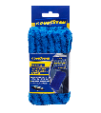 | Valymo kempinė GOODYEAR – puikus pasirinkimas norintiems palaikyti automibilio švarą. Ši valymo kempinė kempinė pagaminta iš kokybiško „Anti Scratch“ mikropluošto audinio bei yra lengvai skalbiama. GOODYEAR valymo kempinės pagalba galima lengvai ir greitai išvalyti net sudėtingiausias vietas. Valymo kempinė GOODYEAR puikiai sugeria vandenį – sugeria net 8 kartus daugiau vandens, nei jos svoris! | 3875000810037 | 750 | € 5.99 | € 4,492.50 | 24 |  | 1920
29 | Valymo šluostė GY-CA105, 1 vnt. |  | GOODYEAR Automobilių valymo šluostė Puikiai tinka dulkių nuvalymui, lengvai plaunama ir džiovinama Gali būti naudojama su arba be cheminių medžiagų | 3875000810020 | 4117 | € 1.99 | € 8,192.83 | 48 |  | 3840
30 | Zomšinė šluostė, GY-CA111 43x32 cm |  | GOODYEAR Zomšinė šluostė • Aukštos kokybės zomša PVA • Labai gerai sugerianti • Puikiai nuvalo dulkes • Pašalina nešvarumus ir dėmes | 3875000810044 | 1166 | € 3.59 | € 4,185.94 | 50 |  | 1200
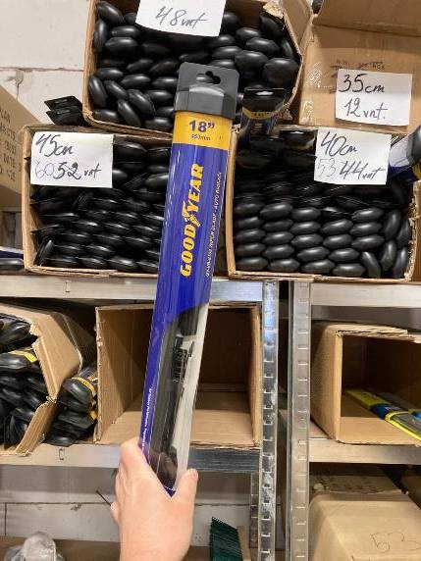
31 | šluosčių rinkinys, 3 vnt. GOODYEAR GY-CA118 Microfiber Cleaning cloth Set 3pcs | 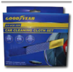 | GOODYEAR Mikropluošto šluosčių rinkinys 3 vnt. • Sugeria aštuonis kartus didesnį nei savo svorį, vandens • Tinka valyti pūkus, įvairius nešvarumu ruožus • Nebraižo paviršiaus • Itin kokybiška ir patvari šluostė | 3875000810068 | 860 | € 5.99 | € 5,151.40 | 48 |  | 768
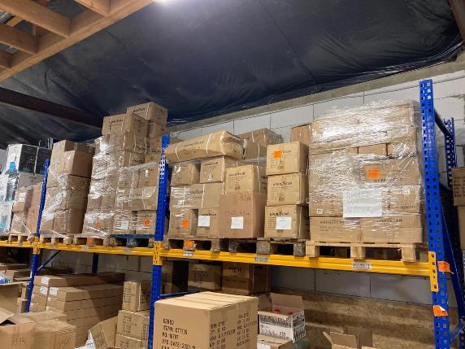
 |  |  |  |  | 17543 |  | € 116,350.10
